USO INTERNO - conversor
CALCULADORA DE TAPONES RECOGIDOS
 | TAPONES RECOGIDOS HASTA MAYO 2013
 | #REF! | Kg tapones | #REF! | toneladas tapones

 | #REF! | tapones recogidos |  |  | 1 tapón | 0.002 | kg

15.000 km
DISTANCIA EN FILA | #REF! | metros | #REF! | km | 1 tapón | 0.03 | m
 | Colocados en fila, los tapones recogidos cubren esta distancia (se ha estimado una media, aunque hay tapones mucho más grandes pero son menos frecuentes). Pej. Desde Madrid hasta Papúa Nueva Guinea hay unos 15.000 km, por lo que casi sobraría para cubrir el recorrido en ida y vuelta. Otro ej. la Tierra tiene un perímetro de 40.000 km, por lo que casi da la vuelta (faltan 4.000 km)
CO2 evitado | #REF! | kg CO2 | #REF! | toneladas CO2 | 1 kg plástico | 1.5 | kg CO2
USO INTERNO
 | Cuando se recicla el plástico se obtiene plástico reciclado, más ecológico porque se evitan las emisiones de contaminantes (CO2, entre otras) derivadas de la extracción del petróleo, transformación en plástico y trasporte a España que implica el plástico nuevo. Esta equivalencia es admitida por Ayto. San Fernando y la Ecocalculadora "Salvar 1 árbol". El CO2 es uno de los principales gases causantes del cambio climático, el problema ambiental más grave al que se enfrenta nuestro planeta. |  |  |  | 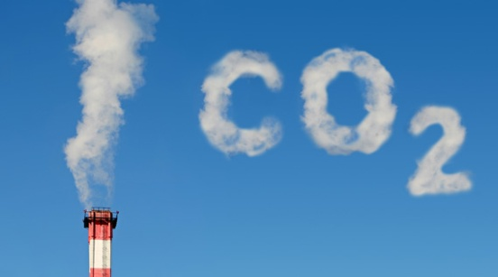
Árboles/año | #REF! | árboles |  |  | 1 árbol | 6 | kg CO2/año
 | Los árboles absorben CO2. Un árbol adulto absorbe unos 6 kg de CO2 cada año, como media, según la Ecocalculadora "Salvar 1 árbol". Si no se reciclaran los tapones, las emisiones de CO2 serían equivalentes a talar un bosque.
km vuelo | #REF! | km vuelo |  |  | 1 ton CO2 | 8913 | km vuelo
 | #REF! | vueltas a la Tierra en avión |  |  | 1 vuelta a Tierra | 40000 | km
 | Cuando un avión vuela, emite CO2. Los tapones reciclados evitan la emisión de CO2, equivalente al que emite un avión al recorrer cierta distancia. Equivalencia ofrecida por la Ecocalculadora "Carbon.to".
CALEFACCIÓN | #REF! | años funcionando la calefacción de un piso |  |  | 1 ton CO2 | 3.95 | años
 | La calefacción de un piso emite CO2. Los tapones reciclados evitan la emisión de CO2 equivalente al que emite la calefacción que usa una familia, durante un tiempo medido en años. Equivalencia ofrecida por la Ecocalculadora "Carbon.to".
BOMBILLA | #REF! | horas 1 bombilla encendida |  |  | 1 ton CO2 | 284,210.53 | horas
 | #REF! | años 1 bombilla encendida |  |  | 1 año | 8760 | horas
 | Cuando una bombilla está encendida, emite CO2. Los tapones reciclados evitan la emisión de CO2 equivalente al que emite una bombilla encendida durante un tiempo medido en horas o años. Equivalencia ofrecida por la Ecocalculadora "Carbon.to".

